상품제안서
삼성전자 P3 USB 3.0 외장하드 | 상품코드: S00737

 |  |  |  |  |  |  | 02-713-8555 | www.synergygift.co.kr
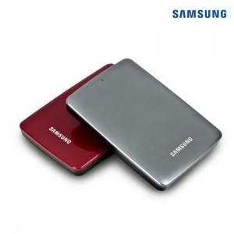

【상세/제작정보】

【인쇄/포장옵션】 | 레이저 / 포장지포장

【공급단가】 | 수량 | 10~ | 100~ | 500~ | 1,000~ | 2,000~
*VAT별도 | 1TB | 118,420원 | 116,520원 | 113,680원 | 110,840원 | 108,940원
 | 2TB | 157,050원 | 154,540원 | 150,770원 | 147,000원 | 144,490원

【상품 URL】 | https://www.synergygift.co.kr:443/src/goods_detail.php?gdno=1002

